상품제안서
샤오미 볼펜 3p세트 | 상품코드: S25374

 |  |  |  |  |  |  | 02-713-8555 | www.synergygift.co.kr
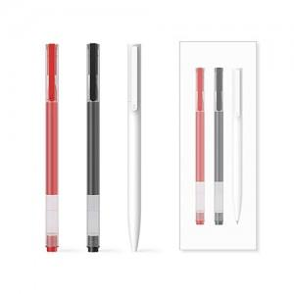 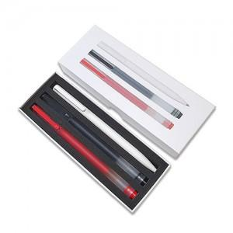 

【상세/제작정보】 | <p style="text-align: left;" align="left"><span style="font-size: 14pt;">※ 인쇄선택시 내츄럴펜(화이트)에만 인쇄되며 미겔펜2종(블랙,레드)은 인쇄불가합니다.</span></p><p style="text-align: left;" align="left">&nbsp;</p><p style="text-align: left;" align="left"><span style="font-size: 14pt;">※ 기본수량 미만 발주 진행시 별도 문의 바랍니다.</span></p><p style="text-align: left;" align="left"><span style="font-size: 14pt;">※ 운임비 별도 발생 됩니다.</span></p>

【인쇄/포장옵션】 | 레이저, 풀칼라, 케이스 전사 / 포장지포장

【공급단가】 | 수량 | 50~ | 100~ | 500~ | 1,000~ | 3,000~
*VAT별도 | 단가 | 4,590원 | 4,410원 | 4,100원 | 4,020원 | 3,950원

【상품 URL】 | https://www.synergygift.co.kr:443/src/goods_detail.php?gdno=25374

